Sheet1
 | - | T | G | C | A | T | T | A | C | G | G | A
- | 0 | -1 | -2 | -3 | -4 | -5 | -6 | -7 | -8 | -9 | -10 | -11
A | -1 | -1 | -2 | -3 | 0 | -1 | -2 | -3 | -4 | -5 | -6 | -7
G | -2 | -2 | -2 | 1 | 0 | -1 | -2 | -3 | -4 | -1 | -2 | -3
T | -3 | 1 | 1 | 1 | 0 | 3 | 2 | 1 | 0 | -1 | -2 | -3
T | -4 | 0 | 0 | 0 | 0 | 3 | 6 | 5 | 4 | 3 | 2 | 1
C | -5 | -1 | -1 | 3 | 2 | 2 | 5 | 5 | 8 | 7 | 6 | 5
G | -6 | -2 | 2 | 2 | 2 | 1 | 4 | 4 | 7 | 11 | 10 | 9
A | -7 | -3 | 1 | 1 | 5 | 4 | 3 | 7 | 6 | 10 | 10 | 13

 |  | T | G | C | A | T | T | A | C | G | G | A
 |  | X | V | O | O | V | V | O | V | O | V | V
 |  | A | G | - | - | T | T | - | C | - | G | A | Skor
X | -1 | -1 | 3 | -1 | -1 | 3 | 3 | -1 | 3 | -1 | 3 | 3 | 13
O | -1
V | 3
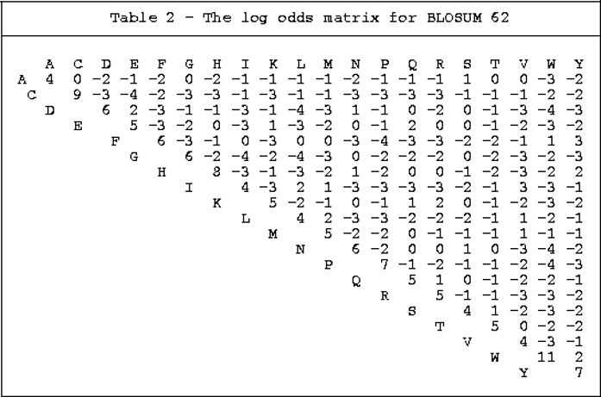

 | - | L | E | K | Q | A | L | L | F | Y | K
- | 0 | -1 | -2 | -3 | -4 | -5 | -6 | -7 | -8 | -9 | -10
F | -1 | 0 | -1 | -2 | -3 | -4 | -5 | -6 | -1 | -2 | -3
K | -2 | -1 | 1 | 4 | 3 | 2 | 1 | 0 | -1 | -2 | 3
L | -3 | 2 | 1 | 3 | 2 | 2 | 6 | 5 | 4 | 3 | 2
A | -4 | 1 | 1 | 2 | 2 | 6 | 5 | 5 | 4 | 3 | 2
L | -5 | 0 | 0 | 1 | 1 | 5 | 10 | 9 | 8 | 7 | 6
E | -6 | 5 | 5 | 4 | 3 | 4 | 9 | 8 | 7 | 6 | 8
V | -7 | 4 | 4 | 3 | 2 | 3 | 8 | 10 | 9 | 8 | 7

L | E | K | - | Q | A | L | L | F | Y | K | -

F | - | K | L | - | A | L | - | - | - | E | V | SKOR
0 | -1 | 5 | -1 | -1 | 4 | 4 | -1 | -1 | -1 | 1 | -1 | 7

